Vazba na RIS3_pro info
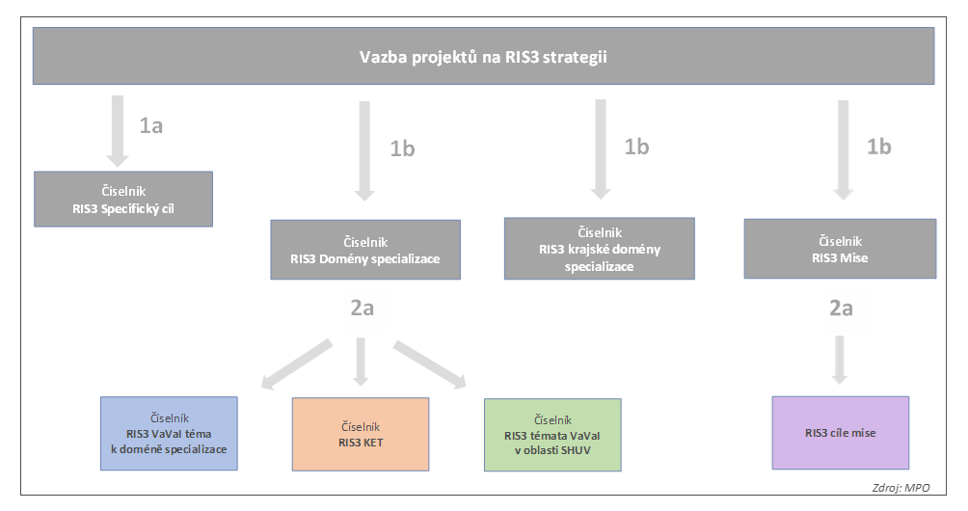

Podrobnosti ke konceptu monitoringu Národní RIS3 strategie jsou uvedeny na RIS3 portále (odkaz: https://www.ris3.cz/monitoring).

